과제1
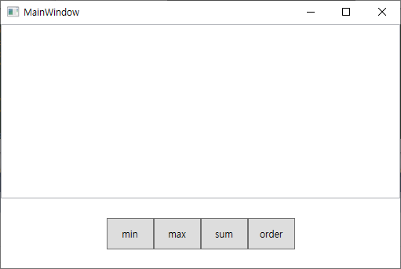

텍스트박스에 숫자를 띄어쓰기로 입력하고, 입력된 숫자들의 Min, Max, Sum, Order By(오름차순) 를 하는 컨트롤 개발
양수, 음수 가능
숫자는 띄어쓰기(공백)로 구분
가능하면 Linq를 사용해서 개발

과제2
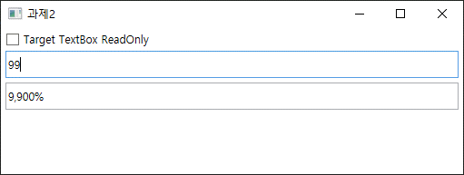

체크박스 1개와 텍스트 박스 2개로 이뤄진 화면 개발
기본적으로 텍스박스 2개 모두 수정 가능하나 체크박스 체크 시 두번째 텍스트박스는 입력 불가능으로 변경
첫번째 텍스트박스는 숫자와 문자 모두 입력할 수 있으나 숫자를 입력했을 경우에만 두번째 텍스트박스에 % 형태로 보임
자세한 내용은 실행예제 파일 참고

